Free flap forte
Расчет веса фасада для подъемного механизма Free flap forte |  |  |  | Подбор Механизма Free Flap Forte

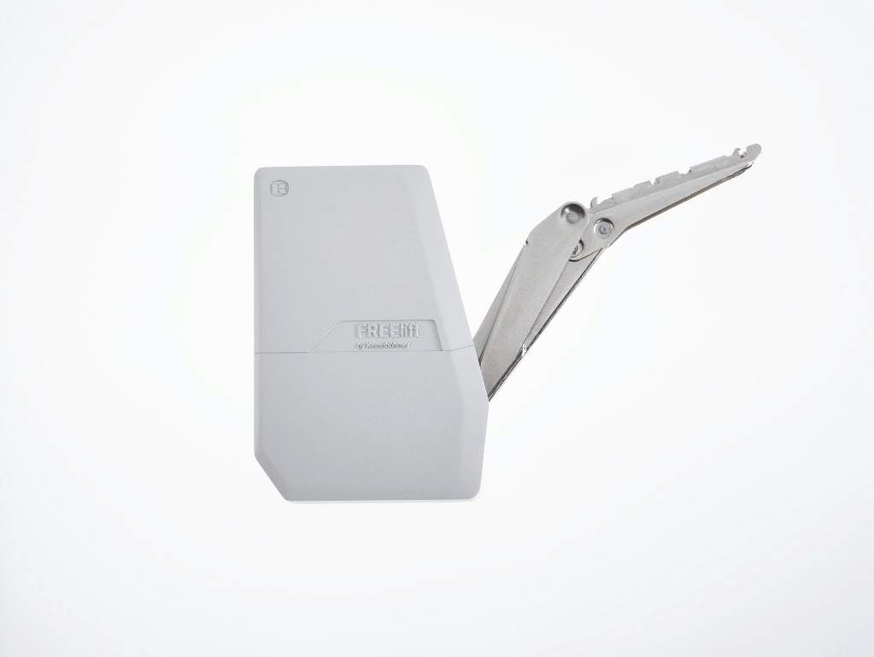
Ввведите параметры фасада в милимметрах (расчет производится автоматически при вводе параметров фасада)

Шаг 1: Заполните данные по высоте и ширине фасада
Высота, мм |  | Рекомендованная высота, мм | Ширина, мм
800 |  | 235-650мм | 600
 | Фактическая площадь фасада, м²
 | 0.48
Шаг 2: Выберите материал фасада | Материал | Плотность, кг/м₃ | Вес фасада, кг
 | МДФ 16мм | 760 | 5.84
 | МДФ 18 мм | 760 | 6.57
 | ДСП 16мм | 680 | 5.22
 | ДСП 18мм | 680 | 5.88 | Цвет заглушек
 | Ель 16мм | 450 | 3.46 | 9966 - белый
 | Ель 18мм | 450 | 3.89 | 7500 - антрацит
 | Ива 16мм | 460 | 3.53 | 7035 - серый
 | Ива 18мм | 460 | 3.97 | Шаг 3: Механизм согласно весу фасада
 | Ольха 16мм | 550 | 4.22 |  | Вес фасада, кг
 | Ольха 18мм | 550 | 4.75 | Высота фасада, мм | Free Flap Forte D арт 271664 | Free Flap Forte E арт 271665 | Free Flap Forte F арт 271666 | Free Flap Forte G арт 271667
 | Осина 16мм | 510 | 3.92 | 350 | 5,2-11,0 | 6,7-14,3 | 10,1-21,4 | 13,5-27,3
 | Осина 18мм | 510 | 4.41 | 400 | 4,7-9,6 | 5,9-12,4 | 8,9-18,6 | 11,8-23,3
 | Сосна 16мм | 520 | 3.99 | 450 | 4,1-8,4 | 5,2-10,9 | 7,8-16,3 | 10,4-20,5
 | Сосна 18мм | 520 | 4.49 | 500 | 3,7-7,5 | 4,7-9,7 | 7,0-14,6 | 9,2-18,3
 | Липа 16мм | 530 | 4.07 | 550 | 3,3-6,8 | 4,2-8,8 | 6,3-13-2 | 8,3-16,5
 | Липа 18мм | 530 | 4.58 | 600 | 3,0-6,2 | 3,8-8,0 | 5,7-12,0 | 7,6-15,0
 | Вишня 16мм | 660 | 5.07 | 650 | 2,6-5,6 | 3,4-7,3 | 5,3-11,0 | 6,9-14,0
 | Вишня 18мм | 660 | 5.70
 | Береза 16мм | 650 | 4.99
 | Береза 18мм | 650 | 5.62
 | Лиственница 16мм | 660 | 5.07
 | Лиственница 18мм | 660 | 5.70
 | Дуб 16мм | 690 | 5.30
 | Дуб 18мм | 690 | 5.96
 | Ясень 16мм | 750 | 5.76
 | Ясень 18мм | 750 | 6.48
 | Граб 16мм | 800 | 6.14
 | Граб 18мм | 800 | 6.91
 | Яблоня 16мм | 900 | 6.91
 | Яблоня 18мм | 900 | 7.78
 | Алюминиевые рамки со стеклом 4мм | 2500 | 5.34

